Datos
Indicadores de la Evaluación de Efectividad del Onboarding
Comparación de Datos
No. Empleado | Nombre | Fecha | Área / Departamento | Efectividad del Onboarding (1-10) | Integración a su equipo (1-10) | Claridad del puesto (1-10) | Compresión de la organización (1-10) | Promedio por empleado | Trimestre
395 | SOTO GONZALEZ ALEXIA SOPHIA | 2026-02-24 | DIRECCION GENERAL | 9.6 | 9.6 | 9.25 | 9.6 | 9.51 | 1
396 | BOCANEGRA SANCHEZ LAILA KASSANDRA | 2026-02-25 | GESTION PREVENTIVA SMS | 10 | 10 | 9.75 | 10 | 9.94 | 1
397 | CONTRERAS AGUIRRE MARIA LUISA JUDITH | 2026-02-25 | ORGANO INTERNO DE CONTROL | 9 | 9 | 9 | 9 | 9 | 1
398 | ORTEGA DORANTES VALENTINA | 2026-03-09 | ATENCION A CLIENTES | 9.4 | 8.6 | 9.25 | 9.8 | 9.26 | 1
399 | TORRES DELGADO ADAN | 2026-03-10 | ORGANO INTERNO DE CONTROL | 10 | 10 | 9.5 | 9.6 | 9.78 | 1
401 | LOPEZ HERNANDESZ RICARDO |  | GESTION PREVENTIVA SMS |  |  |  |  |  | 2
402 | ARPIDE MENDOZA RODRIGO SAID |  | SSEI |  |  |  |  |  | 2
403 | MARTINEZ AMEZCUA VICTOR ADRIAN |  | SSEI |  |  |  |  |  | 2

Trimestre 1 |  |  | Trimestre 2 |  |  | Trimestre 3 |  |  | Trimestre 4
Indicador | Promedio | Porcentaje % | Indicador | Promedio | Porcentaje % | Indicador | Promedio | Porcentaje % | Indicador | Promedio | Porcentaje %
Efectividad del Onboarding | 9.60 | 96% | Efectividad del Onboarding |  | 0.00% | Efectividad del Onboarding |  | 0.00% | Efectividad del Onboarding |  | 0.00%
Integración a su equipo | 9.44 | 94.40% | Integración a su equipo |  | 0.00% | Integración a su equipo |  | 0.00% | Integración a su equipo |  | 0.00%
Claridad del puesto | 9.35 | 93.50% | Claridad del puesto |  | 0.00% | Claridad del puesto |  | 0.00% | Claridad del puesto |  | 0.00%
Comprensión de la organización | 9.60 | 96% | Comprensión de la organización |  | 0.00% | Comprensión de la organización |  | 0.00% | Comprensión de la organización |  | 0.00%

Indicadores de la Evaluación de Efectividad del Onboarding

No.Emple | 1 | 2 | 5 | 7 | 8 | 9 | 10 | 11 | 12 | 13 | 14 | 15 | 16 | 17 | 18 | 19 | 21 | 22
395 | 10 | 9 | 9 | 9 | 10 | 10 | 9 | 9 | 10 | 10 | 9 | 10 | 9 | 10 | 10 | 10 | 9 | 10
396 | 10 | 10 | 10 | 9 | 10 | 10 | 10 | 10 | 10 | 10 | 10 | 10 | 10 | 10 | 10 | 10 | 10 | 10
397 | 9 | 9 | 9 | 9 | 9 | 9 | 9 | 9 | 9 | 9 | 9 | 9 | 9 | 9 | 9 | 9 | 9 | 9
398 | 10 | 10 | 8 | 9 | 7 | 9 | 6 | 11 | 10 | 10 | 9 | 10 | 10 | 10 | 10 | 10 | 10 | 9
399 | 10 | 9 | 10 | 9 | 10 | 10 | 10 | 10 | 10 | 10 | 9 | 10 | 9 | 10 | 10 | 10 | 10 | 10

Indicadores de Efectividad
Efectividad del Onboarding
Compresión de la organización

Integración a su equipo
Claridad del puesto

Indicadores de la Evaluación de Efectividad del Onboarding
Comparación de Datos
No. Empleado | Nombre | No. Empleados | Fecha de evaluación | Área / Departamento | Efectividad del Onboarding (1-10) | Integración a su equipo (1-10) | Claridad del puesto (1-10) | Compresión de la organización (1-10) | Promedio por empleado
CIERRE PRIMER MES (Enero) |  | 0 |  |  | 0 | 0 | 0 | 0 | 0
395 | SOTO GONZALEZ ALEXIA SOPHIA | 1 | 2026-02-24 | DIRECCION GENERAL | 9.6 | 9.6 | 9.25 | 9.6 | 9.51
396 | BOCANEGRA SANCHEZ LAILA KASSANDRA | 2 | 2026-02-25 | GESTION PREVENTIVA SMS | 10 | 10 | 9.75 | 10 | 9.94
397 | CONTRERAS AGUIRRE MARIA LUISA JUDITH | 3 | 2026-02-25 | ORGANO INTERNO DE CONTROL | 9 | 9 | 9 | 9 | 9
CIERRE SEGUNDO MES (Febrero) |  | 3 |  |  | 9.53 | 9.53 | 9.33 | 9.53 | 9.48
398 | ORTEGA DORANTES VALENTINA | 1 | 2026-03-09 | ATENCION A CLIENTES | 9.4 | 8.6 | 9.25 | 9.8 | 9.26
399 | TORRES DELGADO ADAN | 2 | 2026-03-10 | ORGANO INTERNO DE CONTROL | 10 | 10 | 9.5 | 9.6 | 9.78
CIERRE TERCER MES (Marzo) |  | 2 |  |  | 9.70 | 9.30 | 9.38 | 9.70 | 9.52
401 | LOPEZ HERNANDESZ RICARDO | 1 |  | GESTION PREVENTIVA SMS
402 | ARPIDE MENDOZA RODRIGO SAID | 2 |  | SSEI
403 | MARTINEZ AMEZCUA VICTOR ADRIAN | 3 |  | SSEI

Dashboard
9.483333333
FD
Dashboard- Efectividad del Onboarding

Indicadores de la efectividad del Onboarding
Promedio General

 | Promedio de Efectividad del Onboarding (1-10) | Promedio de Integración a su equipo (1-10) | Promedio de Claridad del puesto (1-10) | Promedio de Compresión de la organización (1-10)
DIRECCION GENERAL | 9.6 | 9.6 | 9.25 | 9.6
GESTION PREVENTIVA SMS | 10 | 10 | 9.75 | 10
ORGANO INTERNO DE CONTROL | 9 | 9 | 9 | 9

 |  | Efectividad del Onboarding
 | 1 | 0.00%
 | 2 | 100.00%
 | 3
 | 4
 | 5
 | 6
 | 7
 | 8
 | 9
 | 10
 | 11
 | 12
 |  | Integración a su equipo
 | 1 | 94.40%
 | 2 | 5.60%
 | 3
 | 4
 | 5
 | 6
 | 7
 | 8
 | 9
 | 10
 | 11
 | 12
 |  | Claridad del puesto
 | 1 | 93.50%
 | 2 | 6.50%
 | 3
 | 4
 | 5
 | 6
 | 7
 | 8
 | 9
 | 10
 | 11
 | 12
 |  | Comprensión de la organización
 | 1 | 96.00%
 | 2 | 4.00%
 | 3
 | 4
 | 5
 | 6
 | 7
 | 8
 | 9
 | 10
 | 11
 | 12

96.00%
94.40%
93.50%
96.00%

Efectividad del Onboarding
Integración a su equipo
Claridad del puesto
Comprensión de la organización

Dashboard 2
NPS

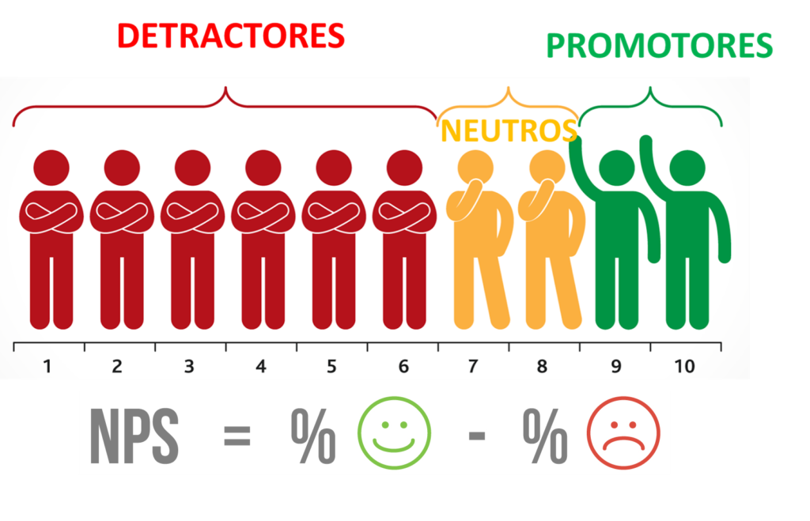
 | 401
 | 80
 | 87.5
 | 55
Totales |  | %
Promotor | 0 | 0%
Pasivo | 2 | 20%
Detractor | 1 | 10%

